Sheet
 | 아마존 활명수 | 14.6% | 2024.10.30
 | 베놈: 라스트 댄스 | 12.4% | 2024.10.23
 | 2024 LoL 월드챔피언십 결승전 | 10.1% | 2024.11.02
 | 글래디에이터 Ⅱ | 8.7% | 2024.11.13
 | 청설 | 8.2% | 2024.11.06
 | 롱레그스 | 6.7% | 2024.10.30
 | 날씨의 아이 | 6.1% | 2024.10.30
 | 리틀 엠마 | 3.2% | 2024.10.25
 | 보통의 가족 | 2.9% | 2024.10.16
 | 대도시의 사랑법 | 2.6% | 2024.10.01
 | 오후 네시 | 2.5% | 2024.10.23
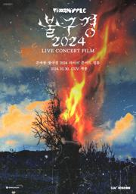 | 쏜애플 불구경 2024 라이브 콘서트 필름 | 2.4% | 2024.10.30
 | 최소한의 선의 | 2.1% | 2024.10.30
 | 임영웅ㅣ아임 히어로 더 스타디움 | 1.8% | 2024.08.28
 | 너의 색 | 1.6% | 2024.10.12
 | 공작새 | 1.3% | 2024.10.23
 | 명탐정 코난-100만 달러의 펜타그램 | 0.9% | 2024.10.30
 | 노트북 | 0.9% | 2024.10.09
 | 극장판 하이큐!! 쓰레기장의 결전 | 0.8% | 2024.10.30

